ADC结构框图
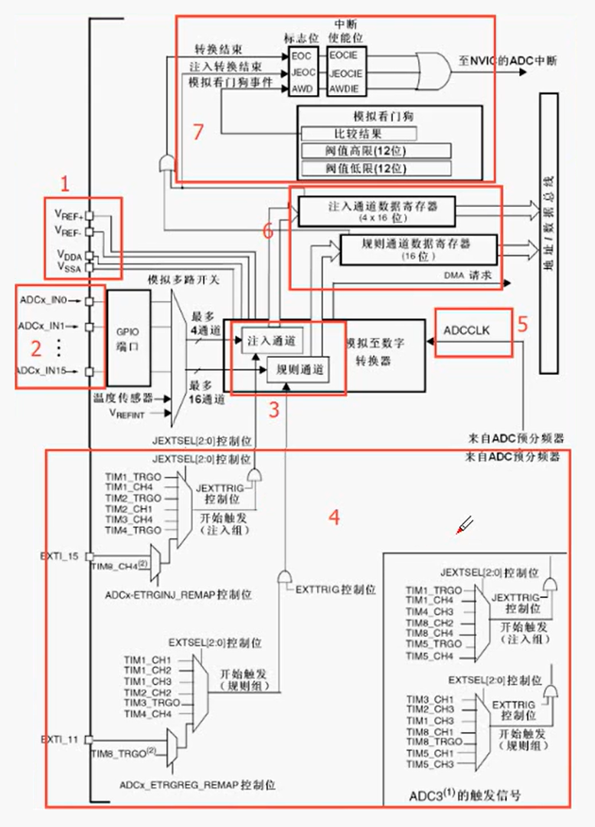
 | 1号：
 |  | 电压输入管脚
 |  | 电压输入范围是VREF-—VREF+
 |  | 一般VREF-和VSSA接GND上，VREF+和VDDA接3.3V上
 |  | 这样ADC的输入范围就是0-3.3V了
 |  | 开发板默认这样接完了，要是想测更高的电压或者负电压，那就自己上外部设计电路去，自己转换成0-3.3V

 | 2号：
 |  | 对应16个外部通道
 |  | 下面的温度传感器和VREFINT是另外的两个内部通道

 | 3号：
 |  | 通道的转换顺序
 |  | 这18个通道过来可以分为规则通道和注入通道，
 |  | 规则通道最多16和，注入通道最多4个，顺序可以任意配置

 | 4号：
 |  | 一些触发源

 | 5号：
 |  | 输入时钟
 |  | APB2分频产生的

 | 6号：
 |  | 数据寄存器：

 | 7号：
 |  | 产生中断：

视频路径
D:\AAAAAAAAA程序员\光盘资料\普中STM32-PZ6806L--PZ6806D开发板资料\普中STM32-PZ6806L开发板资料-B\3--手把手开发讲解视频

D:\STM32\songkewei\光盘资料\普中STM32-PZ6806L--PZ6806D开发板资料\普中STM32-PZ6806L开发板资料-B\3--手把手开发讲解视频
代码路径
D:\STM32\songkewei\光盘资料\普中STM32-PZ6806L--PZ6806D开发板资料\普中STM32-PZ6806L开发板资料-A\4-实验程序\库函数版

